Solicitud gráfica
 | Área: | Ciencias Naturales |  |  | Fecha:
 | Grado: | 10
 | Título del tema: | Las disoluciones |  |  | ¿Cuaderno de estudio o recurso? | Recurso
 | Editor: | Lyz Marcela Bernal |  |  | Motor del recurso | Diaporama F1

 | Código guión o recurso: | CN_10_15_REC210 | ← Para determinar este código, visite la hoja de Ayuda
 |  |  |  |  | ESPECIFICACIÓN DE ARCHIVOS A ENTREGAR
Núm. | Archivo Shutterstock o ruta en web | Imagen para: | Tipo | Ubicación de la imagen en el recurso Diaporama F1 | Nombre imagen SMALL | Tamaño imagen SMALL | Nombre imagen ZOOM | Tamaño imagen ZOOM | Descripción | Observaciones
IMG01 | 289838774 | Recurso Diaporama F1 | Fotografía | Contenido | CN_10_15_REC210_IMG01.png | 950 x 608 px |  |  |  | DEJAR ESPACIO EN BLANCO EN LA PARTE SUPERIOR, PARA TITULO
IMG02 | 26919718 | Recurso Diaporama F1 | Fotografía | Contenido | CN_10_15_REC210_IMG02.png | 950 x 608 px |  |  | 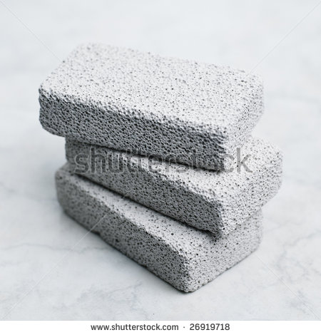 | DEJAR PLANTILLA EN BLANCO EN LA MITAD IZQUIERDA PARA TEXTO
IMG03 | 156421997 | Recurso Diaporama F1 | Fotografía | Contenido | CN_10_15_REC210_IMG03.png | 950 x 608 px |  |  |  | DEJAR PLANTILLA EN BLANCO EN LA MITAD IZQUIERDA PARA TEXTO
IMG04 | VER DESCRIPCIÓN Y OBSERVACIONES | Recurso Diaporama F1 | Ilustración | Contenido | CN_10_15_REC210_IMG04.png | 950 x 608 px |  |  | 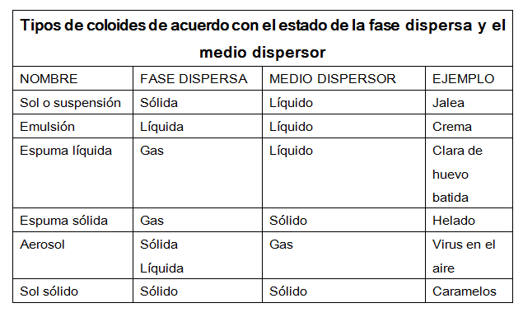 | DEJAR PLANTILLA EN BLANCO EN LA MITAD IZQUIERDA PARA TEXTO
IMG05 | 342112115 | Recurso Diaporama F1 | Fotografía | Contenido | CN_10_15_REC210_IMG05.png | 950 x 608 px |  |  |  | DEJAR PLANTILLA EN BLANCO EN LA MITAD IZQUIERDA PARA TEXTO
IMG06 | VER DESCRIPCIÓN Y OBSERVACIONES | Recurso Diaporama F1 | Ilustración | Contenido | CN_10_15_REC210_IMG06.png | 950 x 608 px |  |  | 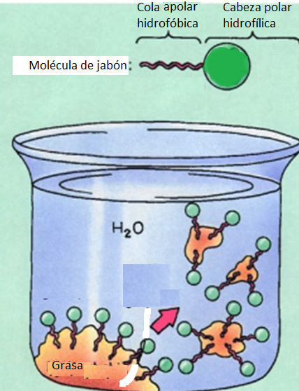 | REALIZAR ILUSTRACIÓN IGUAL A LA IMAGEN GUÍA. DEJAR PLANTILLA EN BLANCO EN LA MITAD IZQUIERDA PARA TEXTO
IMG07 | 365992604 | Recurso Diaporama F1 | Fotografía | Contenido | CN_10_15_REC210_IMG07.png | 950 x 608 px |  |  | 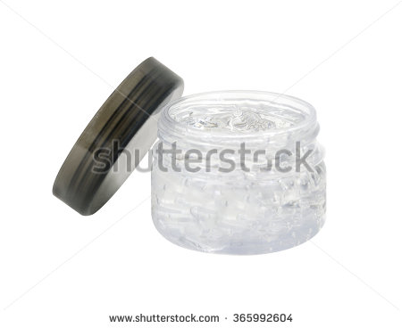 | DEJAR PLANTILLA EN BLANCO EN LA MITAD IZQUIERDA PARA TEXTO
IMG08 | VER DESCRIPCIÓN Y OBSERVACIONES | Recurso Diaporama F1 | Ilustración | Contenido | CN_10_15_REC210_IMG08.png | 950 x 608 px |  |  | 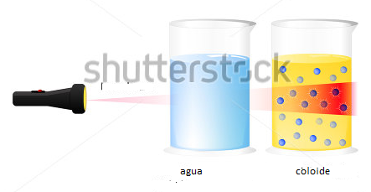 | REALIZAR ILUSTRACIÓN IGUAL A LA IMAGEN GUÍA. ADAPTADO DE 391233595. SHUTTERSTOCK. DEJAR PLANTILLA EN BLANCO EN LA MITAD IZQUIERDA PARA TEXTO
IMG09 | VER DESCRIPCIÓN Y OBSERVACIONES | Recurso Diaporama F1 | Ilustración | Contenido | CN_10_15_REC210_IMG09.png | 950 x 608 px |  |  | 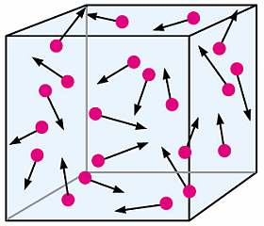 | REALIZAR ILUSTRACIÓN IGUAL A LA IMAGEN GUÍA. DEJAR PLANTILLA EN BLANCO.DEJAR PLANTILLA EN BLANCO EN LA MITAD IZQUIERDA PARA TEXTO
IMG10 | VER DESCRIPCIÓN Y OBSERVACIONES | Recurso Diaporama F1 | Ilustración | Contenido | CN_10_15_REC210_IMG10.png | 950 x 608 px |  |  | 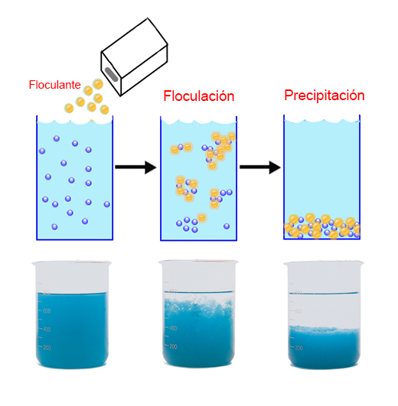 | REALIZAR ILUSTRACIÓN IGUAL A LA IMAGEN GUÍA. DEJAR PLANTILLA EN BLANCO.DEJAR PLANTILLA EN BLANCO EN LA MITAD IZQUIERDA PARA TEXTO

